Orlando
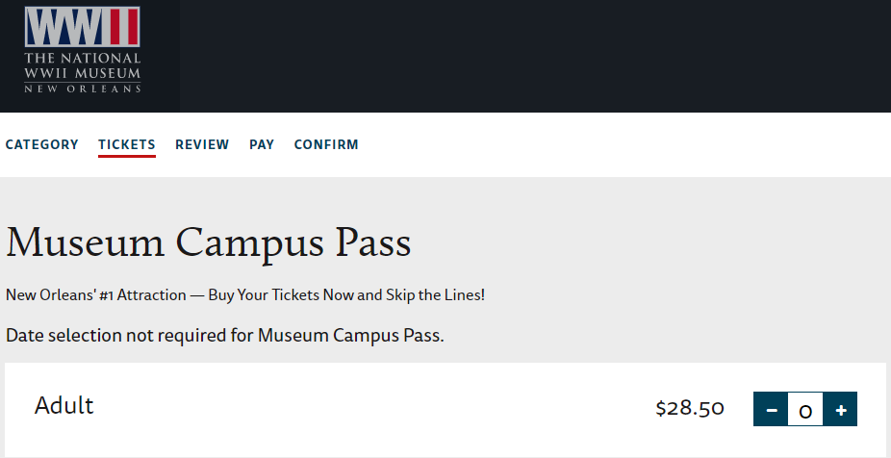
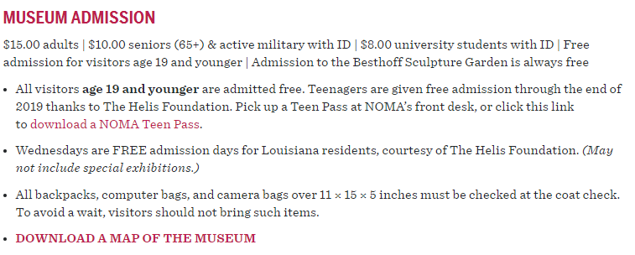
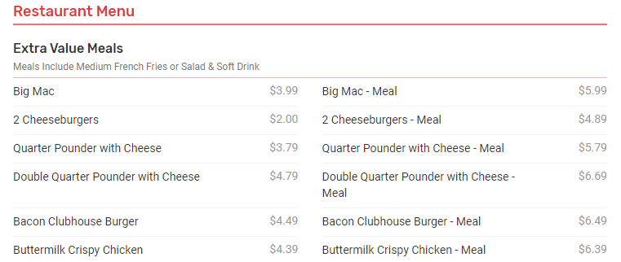
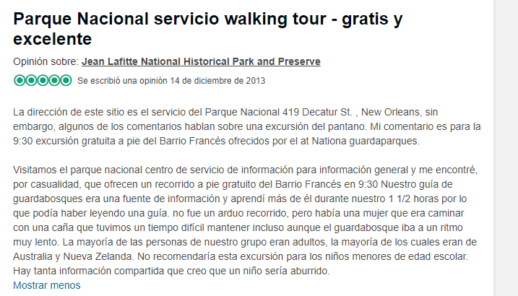
 | USD/COP | $ 3,400
Detalle | Lugar | Tipo | Cantidad | Precio | Total | Divisa | USD
Peaje | Medellín | Transporte | 2 | $ 16,900.00 | $ 33,800.00 | COP | $ 9.94
Parqueadero Pits | Rionegro | Transporte | 7 | $ 8,000.00 | $ 56,000.00 | COP | $ 16.47
Comida | Bogotá | Comida | 1 | $ 20,000.00 | $ 20,000.00 | COP | $ 5.88
Uber Aeropuerto Hotel | Orlando | Transporte | 2 | $ 29.48 | $ 58.96 | USD | $ 58.96
Hotel Ramada | Orlando | Hotel | 1 | $ 815,000.00 | $ 815,000.00 | COP | $ 239.71
Hotel Internacional | New Orlenas | Hotel | 1 | $ 190,660.00 | $ 190,660.00 | COP | $ 56.08
Desayuno (Hotel) | Orlando | Comida | 3 | $ - | $ - | USD | $ -
Almuerzo Mc Donalds | Orlando | Comida | 3 | $ 5.99 | $ 17.97 | USD | $ 17.97
Comida Mc Donalds | Orlando | Comida | 3 | $ 5.99 | $ 17.97 | USD | $ 17.97
Uber Hotal - Orange (Imprevisto) | Orlando | Transporte | 2 | $ 13.00 | $ 26.00 | USD | $ 26.00
Desayuno (Hotel) | New Orlenas | Comida | 3 | $ - | $ - | USD | $ -
Almuerzo | Almuerzo | Comida | 3 | $ 20.00 | $ 60.00 | USD | $ 60.00
Comida | Comida | Comida | 3 | $ 20.00 | $ 60.00 | USD | $ 60.00
Uber Aeropuerto Hotel | New Orlenas | Transporte | 2 | $ 34.65 | $ 69.30 | USD | $ 69.30
Museo WWII | New Orlenas | Museos | 1 | $ 28.50 | $ 28.50 | USD | $ 28.50
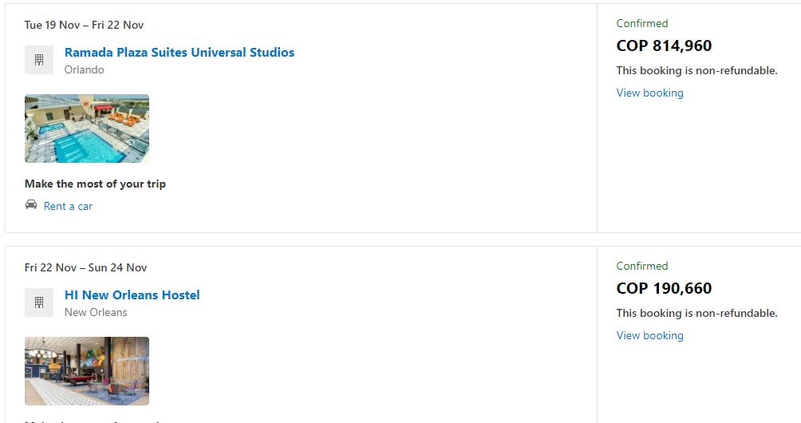
NOMA | New Orlenas | Museos | 1 | $ 15.00 | $ 15.00 | USD | $ 15.00
Museo Voodoo | New Orlenas | Museos | 1 | $ 7.00 | $ 7.00 | USD | $ 7.00
Otros | New Orlenas | Atracciones | 1 | $ 50.00 | $ 50.00 | USD | $ 50.00
 |  |  |  |  |  | Total USD | $ 738.78
 |  |  |  |  |  | Total COP | $ 2,511,840.00

Jean Lift National Hitorical Park | New Orleans | Atracciones | 1 | $ - | $ -
9:30:00

